Sheet1
工资总额 = 有效上课时间薪资（含课时bonus） + 等待时间薪资 - 矿工罚款 + 手续费定额补贴 + 其他费用 + 试听课Bonus

一，基本薪资

 | 1V1上课时间 * 1V1上课时薪 |  |  |  |  | = | 1V1上课工资
 | 小班课上课时间 * 小班课上课时薪 |  |  |  |  | = | 小班课上课工资 | 有效上课时间薪资
 | 小班课（1V1薪资结算）时间 * 1V1上课时薪 |  |  |  |  | = | 1V1薪资小班课工资
 | 直播课时间*直播课时薪 |  |  |  |  | = | 直播课工资

 | 等待时间 * 等待薪资 |  |  |  |  | = | 等待时间工资 |  |  | 有效上课时间薪资 + 等待时间薪资 - 矿工罚款 + 手续费定额补贴 + 其他费用

 | 矿工时间 * 矿工罚款 |  |  |  |  | = | 矿工罚款

 | 手续费定额补贴

 | 其他费用 （手动调整部分 可以 +/-）

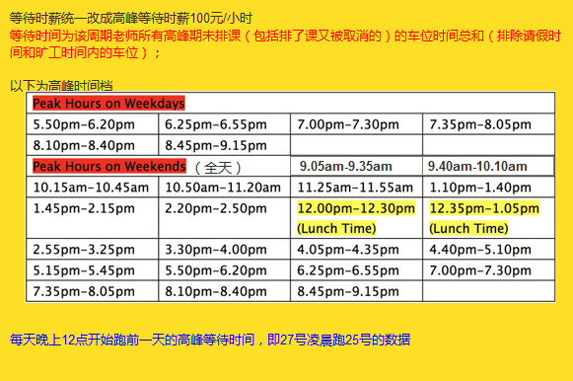
 | 说明:
 |  | 请假时间排除，不计算在内

 |  | 无效课程不计入老师上课时间及等待时间

 |  | 小班课（1V1薪资结算）时间：
 |  |  | 小班课中上课人数 <= 2 的时候，老师时薪按1v1薪资计算

 |  | 等待时间：
 |  |  | 周一 至 周五：5：50 PM - 9：15 PM （系统现在的老师按时间片时间签约，目前最晚都是到 9：15PM） |  |  |  |  |  | 高峰时间
 |  |  | 周六，周日 全天算等待时间
 |  |  | 课间 5 分钟不算等待时间
 |  |  | 试听课 20分钟，时间片30分钟，另外的10分钟不计算等待时间，也不计算上课时间 （目前1V1试听课20分钟，1V4 30分钟）
 |  |  | 签约时间内的测网课，也不算上课时间，在高峰时间段只算等待时间

 |  | 小班课时间:
 |  |  | 包含老的1V4和新的小班课

二，课时bonus
 | 以下三条，老师每达成一条，老师的上课时薪（一对一，小班课，直播课）增加（$1 / ￥5）

 | 1、当月工资结算区间内，无迟到，奖励时薪 + $1 / ￥5 (页面可手动修改，是否给此奖励)
 |  | a、上课时候没有迟到 （1分钟内不算迟到）
 |  | b、stand by没有迟到、早退(暂不做)

 | 2、当月工资结算区间内，无请假、旷工记录，奖励时薪 + $1 / ￥5 (页面可手动修改，是否给此奖励)

 | 3、当月工资结算区间内，Report在合同规定时间内提交且认真完成没有驳回记录，奖励时薪 + $1 / ￥5 (页面可手动修改，是否给此奖励)
 |  | a、在每节课下课时间之后的24小时以内提交
 |  | b、没有驳回记录（添加24小时系统自动审核机制，每月2号中午，系统自动通过上个薪资结算周期内未查看的老师评语，只处理老师第一次提交未审核过的评语）

三，试听课bonus

 | 老师结算周期内学生试听学生购买销售合同（完全付款），奖励老师 $8 / ￥50

 | 1、学生成功购买销售合同
 | 2、学生买单前最后一次成功试听的老师

四,其他说明
1.默认自然月结算 结算币种（合同里设置）
2.试用期一个月（30天）没bonus
 | 说明:
 |  | a.包括课时bonus,试听课bonus,都不计算
 |  | b.结算周期内，部分时间为试用期，则分开计算
 |  | 例如：
 |  |  | 结算周期 10/1 - 10/31
 |  |  | 签约时间 | 第一次签约 9/1 - 9/20
 |  |  |  | 第二次签约 10/1 - 11/30
 |  |  | 试听学生完全付款时间
 |  |  |  | 第一条 10/2
 |  |  |  | 第二条 10/10
 |  |  |  | 第二条 10/11

 |  | 则： | 试用期为 9/1 - 10/10 （签约时间满30天，才算过试用期）
 |  |  | 结算周期内：
 |  |  |  | 10/1 - 10/10 为试用期内不计算bonus （课时时薪不增加）
 |  |  |  | 10/11 - 10/31 计算bonus（课时时薪增加）
 |  |  | 试听奖励
 |  |  |  | 第一条 10/2 | 不计算bonus
 |  |  |  | 第二条 10/10 | 不计算bonus
 |  |  |  | 第二条 10/11 | 计算bonus |  | 总薪资 + $8 / ￥50

3.一个结算周期内可能存在多条薪资
 | 例如：
 |  | 结算周期 10/1 - 10/31

 |  | 10/1 - 10/10 |  | 一对一时薪：$22 ,小班课：$23，直播课:$22，矿工罚款：$44 ，等待时薪：$15，手续费定额补贴：$22
 |  | 10/10 - 11/20 |  | 一对一时薪：$23 ,小班课：$23，直播课:$23，矿工罚款：$46 ，等待时薪：$15，手续费定额补贴：$0
 |  | 10/20 - 11/1 |  | 一对一时薪：$24 ,小班课：$25，直播课:$24，矿工罚款：$48 ，等待时薪：$16，手续费定额补贴：$23

 |  | 计算每天薪资，取相应时间段内的薪资
 |  | 手续费定额补贴:取计算周期内最新的一条的金额

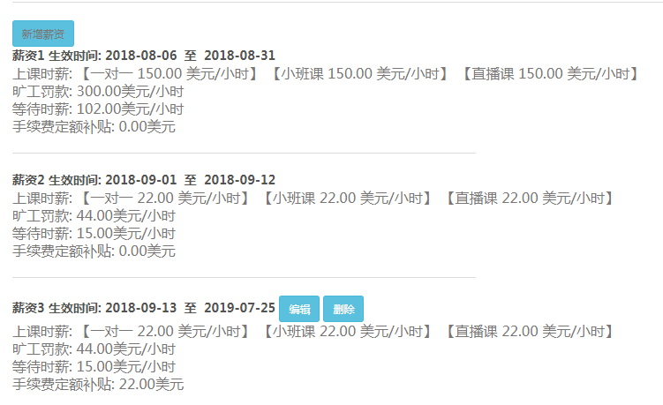

 |  |  |  |  |  |  |  |  |  | 试用期 8/6- 9/4 30天

